상품제안서
접이식탁상거치대거울 402 | 상품코드: S09768

 |  |  |  |  |  |  | 02-713-8555 | www.synergygift.co.kr
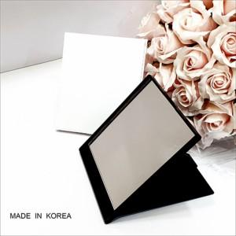

【상세/제작정보】

【인쇄/포장옵션】 | 실크, 풀칼라 / 종이상자

【공급단가】 | 수량 | 100~ | 300~ | 1,000~ | 3,000~ | 5,000~
*VAT별도 | 화이트 | 1,890원 | 1,820원 | 1,750원 | 1,680원 | 1,630원
 | 블랙 | 1,890원 | 1,820원 | 1,750원 | 1,680원 | 1,630원

【상품 URL】 | https://www.synergygift.co.kr:443/src/goods_detail.php?gdno=2211

